java容器
包结构 | 整理归纳
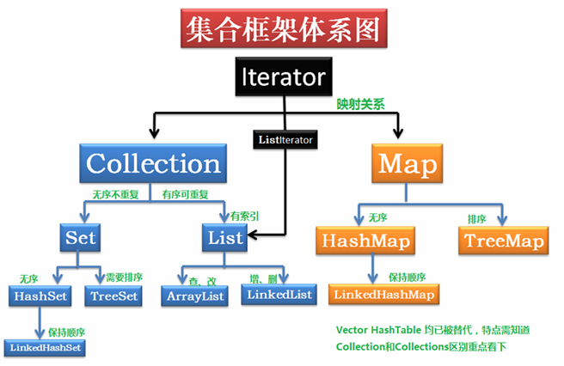

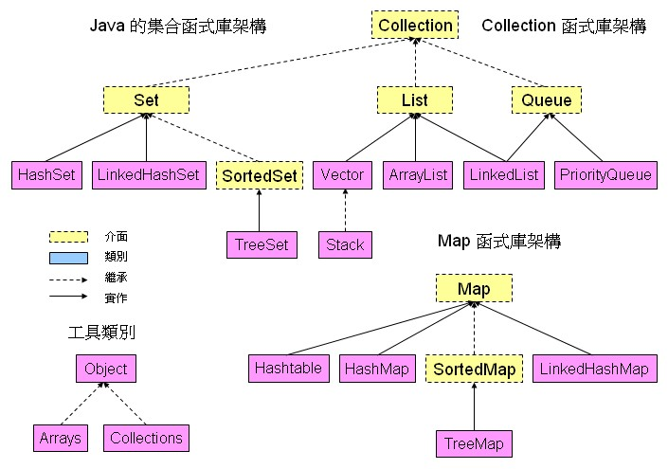

http://tony1966.myweb.hinet.net/java/core/collection.htm

java并发编程
